Pasaporte - HC
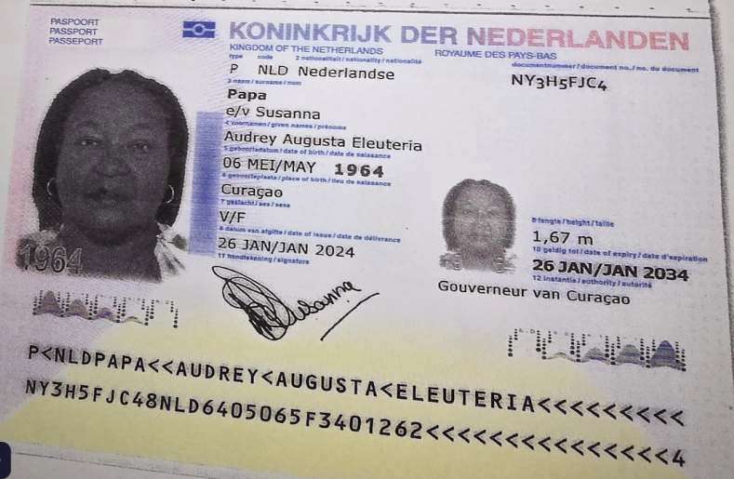

Nombre | Audrey
Nombre | Augusta
Nombre | Eleuteria
Apellido | Papa
Apellido de casada | Susanna
Género: . | Femenino
Pasaporte | NY3H5FJC4
Fecha de nacimiento | 06 de mayo 1964
Edad | 61 años
Estado civil
Dirección | Curazao, Paises bajos
Nacionalidad y domicilio:
Email: | auchie64@gmail.com
Teléfono | 59995167414
Profesión
RH | B-
Seguro
Peso | 120 kg
Altura | 1,67 M
Idioma | Español, papiamento, ingles
Estadia: | 21 al 30 de septiembre

Nombre | Edsel
Nombre | Palermo
Apellido | Susanna
Apellido de casada
Género: . | masculino
Pasaporte | NM6B4R944
Fecha de nacimiento | 04 SEPT 1964
Edad | 61
Estado civil
Dirección
Nacionalidad y domicilio: | Curazao, Paises bajos
Email: | auchie64@gmail.com
Teléfono | 59995167414
Profesión
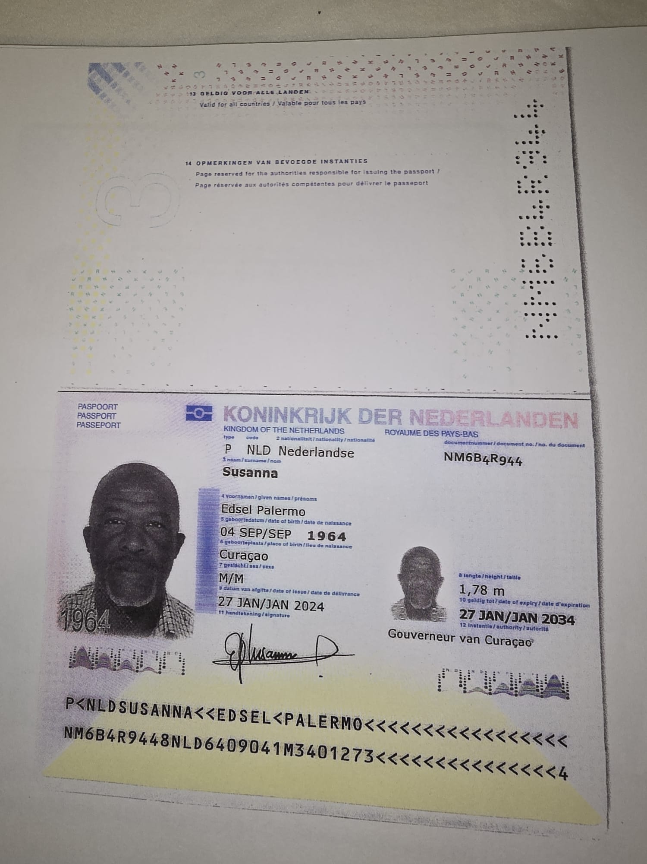
RH | O+
Seguro
Peso
Altura
Idioma | Español, ingles, papiamento
Estadia:

COSTEO
TARIFA POR PERSONA PARA PAQUETE | MUJER | HOMBRE |  | TOTAL GRUPO | Neto pesos | Comisionable pesos | Comisionable dólares
Paquete de chequeo médico: Incluye Póliza de asistencia al viajero por 8 días, 04 traslados hotel - centro médico - acompañamiento presencial y virtual | $520 | $485
Póliza de asistencia x 3 dias adicionales | $5 | $5 |  | $50
Sim card física | $3 | $3 |  | $30
Recarga de datos 20 gigas | $10 | $10 |  | $100
Transporte aeropuerto - Hotel -aeropuerto en Van para 10 pasajeros con maletas | $24 | $24 |  | $238 | $300,000 | $428,571 | $122 | $245
Visita de la ciudad privado con guía en inglés 04 horas | $40 | $40 |  | $400
Alojamiento en una suite con una habitación compartiendo con una persona - Incluye desayuno | $754 | $754
TOTAL DEL PAQUETE POR PERSONA | $1,356 | $1,321

HOTEL NOVELTY SUITES
TARIFAS DE ALOJAMIENTO POR PERSONA para 10 noches | 1 PAX | 2 PAX | 3 PAX | 3 PAX |  | PESOS | UNA NOCHE | 10 NOCHES
Suite dos camas para 2 personas | $754 | $754 |  |  | DOS PAX | $527,803 | $151 | $1,508
Suite dos camas para 3 personas | $575 | $575 | $575 |  | TRES PAX | $603,603 | $172 | $1,725
Apartamento con dos habitaciones para 2 personas | $1,257 | $1,257 |  |  | DOS PAX | $880,000 | $251 | $2,514
Apartamento con dos habitaciones para 3 personas | $933 | $933 | $933 |  | TRES PAX | $980,000 | $280 | $2,800
Apartamento con dos habitaciones para 4 personas | $739 | $739 | $739 | $739 | CUATRO PAX | $1,033,956 | $295 | $2,954

TARIFA POR PERSONA PARA PAQUETE | MUJER | HOMBRE |  | TOTAL GRUPO | Neto pesos | Comisionable pesos | Comisionable dólares
Paquete de chequeo médico: Incluye Póliza de asistencia al viajero por 8 días, 04 traslados hotel - centro médico - acompañamiento presencial y virtual | $520 | $485
Póliza de asistencia x 3 dias adicionales | $5 | $5 |  | $50
Sim card física | $3 | $3 |  | $30
Recarga de datos 20 gigas | $10 | $10 |  | $100
Transporte aeropuerto - Hotel -aeropuerto en Van para 10 pasajeros con maletas | $24 | $24 |  | $238 | $300,000 | $428,571 | $122 | $245
Visita de la ciudad privado con guía en inglés 04 horas | $40 | $40 |  | $400
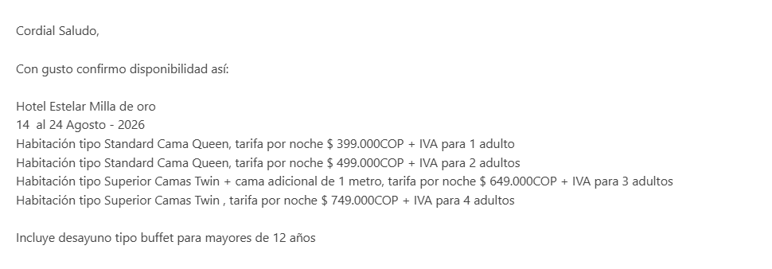
Alojamiento una habitación compartiendo con una persona - Incluye desayuno | $713 | $713
TOTAL DEL PAQUETE POR PERSONA | $1,315 | $1,280

HOTEL ESTELAR MILLA DE ORO
TARIFAS DE ALOJAMIENTO POR PERSONA para 10 noches | 1 PAX | 2 PAX | 3 PAX | 4 PAX |  | PESOS | UNA NOCHE | 10 NOCHES
Habitación con (1) una cama queen (1) una persona | $1,140 |  |  |  | UN PAX | $399,000 | $114 | $1,140
Habitación con (1) una cama queen (2) dos personas | $713 | $713 |  |  | DOS PAX | $499,000 | $143 | $1,426
Habitación con (2) DOS camas queen (2) dos personas | $784 | $784 |  |  | DOS PAX | $549,000 | $157 | $1,569
Habitación con (2) dos camas queen + (1) una cama de un metro adicional para (3) tres personas | $618 | $618 | $618 |  | TRES PAX | $649,000 | $185 | $1,854
Habitación con (2) dos camas queen para (4) cuatro personas | $535 | $535 | $535 | $535 | 4 PAX | $749,000 | $214 | $2,140

Vuelo
